Чек-лист
Билд |  |  | 1
Окружение |  |  | Windows 11 Pro Google Chrome Version 100.0.4896.127 (Official Build) (64-bit)
№ | Проверка | Результат | Комментарии
Регистрация нового пользователя по номеру телефона
1 | Выполнить регистрацию, заполнив поля Телефон и Пароль валидными данными и введя код из смс | Пройдено
2 | Не заполнить поле Телефон | Пройдено | Сообщение Укажите номер телефона
3 | Выбрать неверный код страны и ввести действующий номер телефона | Пройдено
4 | Ввести в поле Телефон буквы | Пройдено
5 | Ввести в поле Телефон спецсимволы | Пройдено
6 | Ввести пароль из 5 символов | Пройдено | Появляется уведомление об ошибке Пароль должен состоять из 6-20 символов
7 | Ввести пароль из 21 символа | Пройдено
8 | Не заполнить поле Пароль | Пройдено
Регистрация через соцсети: Google аккаунт
9 | Выбрать вход в аккаунт через Google | Пройдено
10 | Выбрать аккаунт для входа | Пройдено
Регистрация через соцсети: VK
11 | Выбрать вход в аккаунт через VK | Пройдено
12 | Подтвердить данные для входа в VK | Пройдено
Регистрация по Email
13 | Выполнить регистрацию, заполнив поля Email и Пароль валидными данными и введя код из сообщения на почте | Пройдено
14 | Не заполнить поле Email и ввести пароль | Пройдено | Появляется уведомление об ошибке Такого адреса почты не существует
15 | Ввести адрес email без спецсимвола @ | Пройдено
16 | Не заполнить поле Пароль и ввести почту | Пройдено | Появляется уведомление об ошибке Пароль должен состоять из 6-20 символов
17 | Ввести пароль из 5 символов | Пройдено
18 | Ввести пароль из 21 символа | Пройдено
19 | Ввести пароль только из цифр | Пройдено
20 | Ввести пароль только из символов | Пройдено
21 | Ввести пароль только из латинских букв | Пройдено
22 | Заполнить поля регистрации валидными данными, ввести неверный код из сообщения на почте | Пройдено | Появляется уведомление об ошибке Неверный код
Логин в систему по номеру телефона
23 | Ввести валидные данные и войти на сайт | Пройдено
24 | Выбрать неверный код страны и ввести номер телефона зарегестрированного пользователя и ввести действующий пароль | Пройдено | Появляется уведомление об ошибке Формат мобильного телефона не является правильным
25 | Ввести номер телефона зарегестрированного пользователя и неверный пароль | Пройдено | Появляется уведомление об ошибке: Логин и пароль неправильные
Логин в систему по Email
26 | Ввести валидные данные и войти на сайт | Пройдено
27 | Ввести email с ошибкой и действующий пароль | Пройдено | Появляется уведомление об ошибке: Логин и пароль неправильные
28 | Ввести email зарегестрированного пользователя и неверный пароль | Пройдено
Восстановление пароля по номеру телефона
29 | Ввести ID зарегестрированного пользователя и пройти предложенную проверку на сайте | Пройдено
30 | Выбрать связаться с тех.поддержкой и запросить восстановить пароль от профиля | Не пройдено | Если в профиле не привязана электронная почта, то восстановление пароля через номер телефона невозможен. В тех.поддержке предлагают восстановить пароль через email
Восстановление пароля по Email
31 | Ввести email зарегестрированного пользователя и пройти предложенную проверку на сайте | Пройдено
32 | Ввести код из сообщения из почты | Пройдено
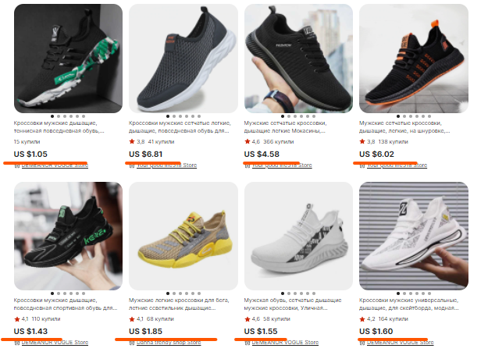
33 | Ввести новый пароль и выполнить вход на сайт | Пройдено
Поиск товара
34 | Ввести запрос в поле поиска товара "Кроссовки" | Пройдено
36 | Ввести запрос в поле поиска товара с ошибкой в слове "Кроссшвки" | Пройдено
37 | Ввести запрос в поле поиска товара "Женские белые кроссовки" | Пройдено
38 | Ввести запрос в поле поиска товара заглавными буквами | Пройдено
39 | Осуществить поиск товара "Кроссовки" по частичному соответствию, ввести "Кро" | Пройдено
40 | Ввести запрос в поле поиска товара на английской раскладке русский текст, ввести "rhjccjdrb" | Пройдено
41 | Ввести запрос в поле поиска товара "Кроссовки" со спецсимволами | Пройдено
42 | Ввести артикул товара в поле поиска | Пройдено
43 | Оставить поле поиска товара пустым и нажать поиск | Пройдено
Навигация по категориям
44 | Сортировать товар от минимальной цены к максимальной | Не пройдено | Сортировка по цене от минимальной к максимальной не произошла
45 | Сортировать товар от максимальной к минимальной | Пройдено
46 | Сортировать товар товар по цене от 20$ до 25$ | Пройдено
47 | Сортировать товар по распродаже | Пройдено
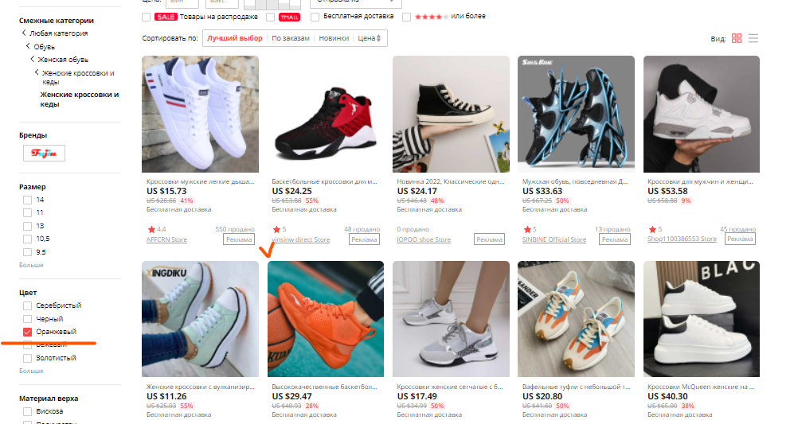
48 | Выбрать категорию женские кроссовки, цвет оранжевый | Не пройдено | На сайте есть оранжевые кроссовки, но они представлены среди белых кроссовок
49 | Выбрать категорию женские кроссовкки, цвет черный, рисунок полоска | Не пройдено | Сортировка товара по заданным критериям не произошла. Сайт показывает белые кроссовки без полосок
Корзина
50 | Добавить товар в корзину | Пройдено
51 | Удалить товар из корзины | Пройдено
52 | Изменить количество товара в корзине | Пройдено
53 | Совпадение суммы количества товара в корзине и информере | Пройдено
54 | Проверка наличия товара в корзине при закрытии браузера | Пройдено
Оформление заказа
55 | Заполнить форму Адрес доставки валидными данными | Пройдено
56 | Заполнить форму Информация для таможни валидными данными | Пройдено
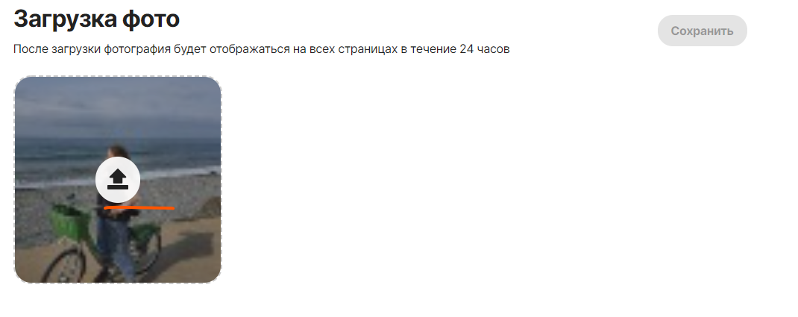
58 | Проверка перехода на сервис онлайн оплаты | Пройдено
59 | Заполнение формы Оплаты валидными данными | Пройдено
60 | Прверка статуса заказа в личном профиле | Пройдено
Редактирование личного профиля
61 | Загрузить фотографию | Пройдено
62 | Удалить фотографию | Не пройдено | Нет кнопки удалить фотографию. Есть только кнопка загрузить фотографию
63 | Внести изменения в личной информации | Пройдено | Некорретно отображаются измененные данные

